상품제안서
충전/NEW 아로마 (탁상겸)핸디선풍기 미니선풍기 휴대용선풍기 -고품질정품 | 상품코드: F25579

 |  |  |  |  |  |  | 02-412-0044 | www.easy1.co.kr
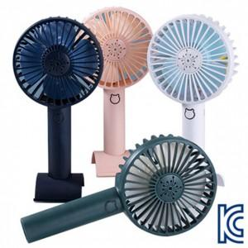

【상세/제작정보】 | 인쇄문의

【인쇄/포장옵션】 | 실크 / 포장지포장

【공급단가】 | 수량 | 100~ | 300~ | 500~ | 1,000~ | 3,000~
*VAT별도 | 단가 | 4,930원 | 4,850원 | 4,740원 | 4,620원 | 4,540원

【상품 URL】 | https://dev.easy1.co.kr:443/src/goods_detail.php?gdno=25579

